Disponibilità
 | M.CINTURE | CINTURE
Immagini | Articolo | Descrizione | 80 | 85 | 90 | 95 | 100 | 105 | 110 | Totale | W.S. | RTL | MADE IN | COMP.
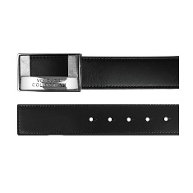 | V91011SVM00046V000 | Cintura - BLACK |  |  | 2 | 5 | 6 | 7 | 2 | 22 | 79 | 237 | ITALY | 100LE
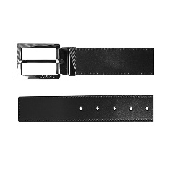 | V91175SVM00046V000 | Cintura uomo - NERO |  |  | 15 | 40 | 70 | 70 | 200 | 395 | 79 | 237 | ITALY | 100LE
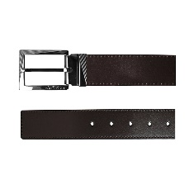 | V91175SVM00046V239 | Cintura uomo - TESTA MORO |  |  |  | 20 | 50 | 50 | 100 | 220 | 79 | 237 | ITALY | 100LE
 | V91202SVM00046V000 | Cintura - BLACK |  |  |  |  |  | 11 | 21 | 37 | 79 | 237 | ITALY | 100LE
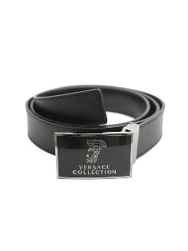 | V91S173VM00043V000 | Cintura/SAFFIANO - NERO | 30 |  |  |  |  |  |  | 30 | 79 | 237 | ITALY | 100LE
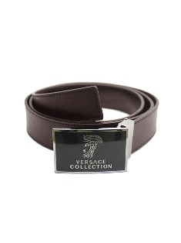 | V91S173VM00043V239 | Cintura/SAFFIANO - TESTA DI MORO | 24 |  | 0 | 0 |  |  | 11 | 43 | 79 | 237 | ITALY | 100LE
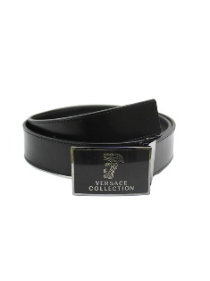 | V91S173VM00046V000 | Cintura - NERO | 68 | 11 |  | 0 |  | 0 | 0 | 77 | 79 | 237 | ITALY | 100LE
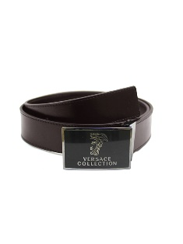 | V91S173VM00046V239 | Cintura - TESTA DI MORO | 34 | 9 |  |  | 0 | 0 | 0 | 50 | 79 | 237 | ITALY | 100LE
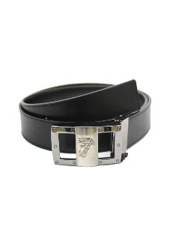 | V91S174VM00043V000 | Cintura/SAFFIANO - NERO | 31 |  |  |  |  |  | 0 | 31 | 79 | 237 | ITALY | 100LE
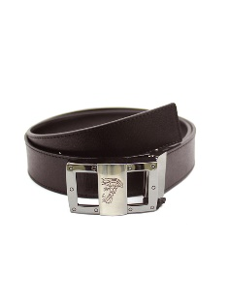 | V91S174VM00043V239 | Cintura/SAFFIANO - TESTA DI MORO | 38 | 6 | 0 | 0 | 0 |  |  | 49 | 79 | 237 | ITALY | 100LE
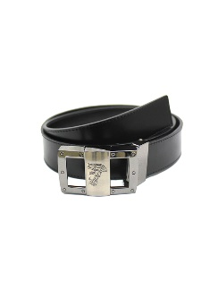 | V91S174VM00046V000 | Cintura - NERO | 50 | 0 | 0 |  |  |  | 0 | 50 | 79 | 237 | ITALY | 100LE
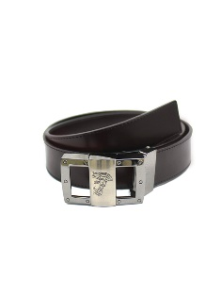 | V91S174VM00046V239 | Cintura - TESTA DI MORO | 38 | 17 | 0 |  | 0 |  | 15 | 70 | 79 | 237 | ITALY | 100LE
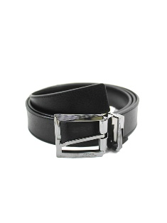 | V91S175VM00043V000 | Cintura/SAFFIANO - NERO | 0 |  |  |  |  |  |  | 0 | 79 | 237 | ITALY | 100LE
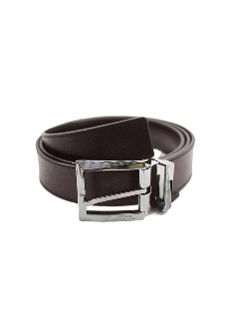 | V91S175VM00043V239 | Cintura/SAFFIANO - TESTA DI MORO | 5 | 4 | 8 |  | 27 | 27 |  | 71 | 79 | 237 | ITALY | 100LE
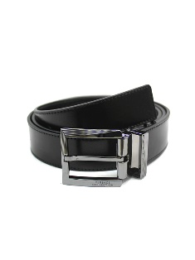 | V91S175VM00046V000 | Cintura - NERO | 137 | 190 | 90 |  | 0 | 0 | 0 | 425 | 79 | 237 | ITALY | 100LE
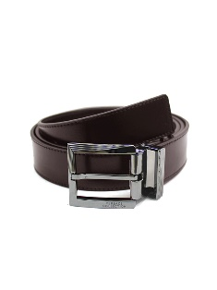 | V91S175VM00046V239 | Cintura - TESTA DI MORO | 41 | 58 | 68 | 0 | 0 |  | 30 | 199 | 79 | 237 | ITALY | 100LE
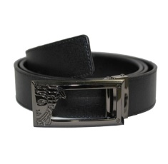 | V91S200VM00043V000 | Cintura/SAFFIANO - NERO | 59 | 52 |  |  | 0 | 0 |  | 112 | 79 | 237 | ITALY | 100LE
 | V91S200VM00043V239 | Cintura/SAFFIANO - TESTA DI MORO | 45 | 54 | 0 |  | 0 |  | 38 | 146 | 79 | 237 | ITALY | 100LE
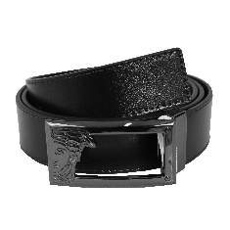 | V91S200VM00046V000 | Cintura - NERO | 53 | 26 |  |  |  |  |  | 79 | 79 | 237 | ITALY | 100LE
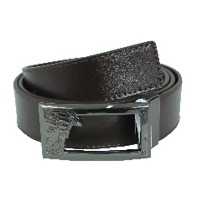 | V91S200VM00046V239 | Cintura - TESTA DI MORO | 34 | 20 | 0 |  | 0 | 0 |  | 44 | 79 | 237 | ITALY | 100LE
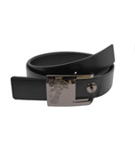 | V91S201VM00043V000 | Cintura/SAFFIANO - NERO | 49 | 13 |  |  |  |  |  | 62 | 79 | 237 | ITALY | 100LE
 | V91S201VM00043V239 | Cintura/SAFFIANO - TESTA DI MORO | 31 | 27 |  |  |  |  |  | 58 | 79 | 237 | ITALY | 100LE
 | V91S201VM00046V000 | Cintura - NERO | 65 | 25 | 19 | 12 |  |  | 22 | 143 | 79 | 237 | ITALY | 100LE
 | V91S201VM00046V239 | Cintura - TESTA DI MORO | 24 | 31 | 11 |  |  | 8 | 7 | 81 | 79 | 237 | ITALY | 100LE
 | V91S202VM00043V000 | Cintura/SAFFIANO - NERO | 82 | 90 | 79 |  | 0 |  |  | 252 | 79 | 237 | ITALY | 100LE
 | V91S202VM00043V239 | Cintura/SAFFIANO - TESTA DI MORO | 41 | 55 | 0 | 0 | 0 | 6 | 32 | 141 | 79 | 237 | ITALY | 100LE
 | V91S202VM00046V000 | Cintura - NERO | 83 | 84 |  | 0 |  |  | 0 | 172 | 79 | 237 | ITALY | 100LE
 | V91S202VM00046V239 | Cintura - TESTA DI MORO | 22 | 68 | 63 | 56 | 50 | 50 | 54 | 363 | 79 | 237 | ITALY | 100LE
 | V91S203VM00043V000 | Cintura/SAFFIANO - NERO | 50 | 42 |  |  |  |  |  | 92 | 79 | 237 | ITALY | 100LE
 | V91S203VM00043V239 | Cintura/SAFFIANO - TESTA DI MORO | 46 | 0 |  |  |  |  |  | 32 | 79 | 237 | ITALY | 100LE
 | V91S203VM00046V239 | Cintura - TESTA DI MORO | 0 |  | 0 |  |  |  |  | 0 | 79 | 237 | ITALY | 100LE
 |  | Totale CINTURE | 1183 | 870 | 365 | 143 | 214 | 240 | 548 | 2472 |  |  | 124705

 |  | Totali: |  |  |  |  |  |  |  | 3563 |  |  | 124705

